k-path
 | b1 | b2 | b3 |  |  | route1 | Γ-X-S-Y-Γ-Z-U-R-T-Z |  |  | long | route2 | Y-T |  |  | long | route3 | U-X |  |  | long | route4 | S-R |  |  | long
Γ | 0 | 0 | 0 |  |  | Γ | 0 | 0 | 0 | 0 | Y | 0 | 0.5 | 0 | 0 | U | -0.17918111531 | 0 | 0.490159571 | 0 | S | 0.5 | 0.5 | 0 | 0
X | 0.5 | 0 | 0 |  |  | X | 0.5 | 0 | 0 | 0.23177344697 | T | -0.68425763424 | 0.5 | 0.50229084161 | 0.77612165934 | X | 0.5 | 0 | 0 | 0.75681606964 | R | -0.17918111531 | 0.5 | 0.490159571 | 0.75681606964
S | 0.5 | 0.5 | 0 |  |  | S | 0.5 | 0.5 | 0 | 0.5498831361
Y | 0 | 0.5 | 0 |  |  | Y | 0 | 0.5 | 0 | 0.23177344697
Z | -0.68425763424 | 0 | 0.50229084161 |  |  | Γ | 0 | 0 | 0 | 0.5498831361
U | -0.17918111531 | 0 | 0.490159571 |  |  | Z | -0.68425763424 | 0 | 0.50229084161 | 0.77612165934
R | -0.17918111531 | 0.5 | 0.490159571 |  |  | U | -0.17918111531 | 0 | 0.490159571 | 0.22519266285
T | -0.68425763424 | 0.5 | 0.50229084161 |  |  | R | -0.17918111531 | 0.5 | 0.490159571 | 0.5498831361
I | -1.2235689571 | 0 | 0.5221939209 |  |  | T | -0.68425763424 | 0.5 | 0.50229084161 | 0.22519266285
 |  |  |  |  |  | Z | -0.68425763424 | 0 | 0.50229084161 | 0.5498831361

 |  |  |  |  |  | b1 | b2 | b3 | 23 | 13 | 12
 |  |  |  |  |  | 0.46354689394 | 1.0997662722 | 1.731834816 | 90 | 68.23 | 90

b1 | b2 | b3 | 23 | 13 | 12 |  | b3/b1*cos |  | b1/b3*cos
0.46354689394 | 1.0997662722 | 1.731834816 | 90 | 68.23 | 90 |  | 1.3856326704 |  | 0.09927103111
 |  |  |  | 0.37088163062 |  |  | 0.70827523833 |  | 0.52346750405
 |  |  |  | 0.60889988602
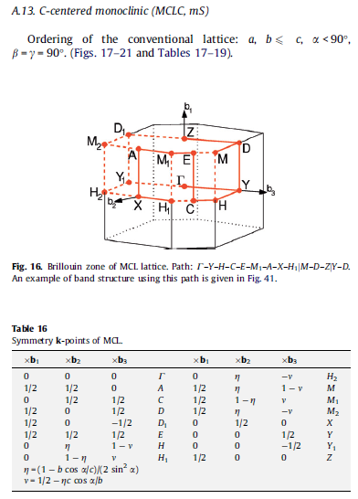

 |  |  |  |  |  |  |  |  |  |  | 0.17875882658 | -0.26793942714 | 1.3093249547 | 0.39500449717
 |  |  |  |  |  |  |  |  |  |  | 1.5599137881 | 0.50911045833

 |  |  |  |  |  |  |  |  |  |  |  | b1 | b2 | b3
 |  |  |  |  |  |  |  |  |  |  | Γ | 0 | 0 | 0 |  | Γ | 0 | 0 | 0 |  | Y | 0 | 0.5 | 0 |  | U | -0.17918111531 | 0 | 0.490159571 | S | 0.5 | 0.5 | 0
 |  |  |  |  |  |  |  |  |  |  | X | 0.5 | 0 | 0 |  | X | 0.5 | 0 | 0 |  | T | -0.68425763424 | 0.5 | 0.50229084161 |  | X | 0.5 | 0 | 0 | R | -0.17918111531 | 0.5 | 0.490159571
 |  |  |  |  |  |  |  |  |  |  | S | 0.5 | 0.5 | 0 |  | S | 0.5 | 0.5 | 0
 |  |  |  |  |  |  |  |  |  |  | Y | 0 | 0.5 | 0 |  | Y | 0 | 0.5 | 0
 |  |  |  |  |  |  |  |  |  |  | Z | -0.68425763424 | 0 | 0.50229084161 |  | Γ | 0 | 0 | 0
 |  |  |  |  |  |  |  |  | 1.094631587 |  | U | -0.17918111531 | 0 | 0.490159571 |  | Z | -0.68425763424 | 0 | 0.50229084161
 |  |  |  |  |  |  |  |  | 0.5473157935 | 0.5473157935 | R | -0.17918111531 | 0.5 | 0.490159571 |  | U | -0.17918111531 | 0 | 0.490159571
 |  |  |  |  |  |  |  |  |  |  | T | -0.68425763424 | 0.5 | 0.50229084161 |  | R | -0.17918111531 | 0.5 | 0.490159571
 |  |  |  |  |  |  |  |  |  |  |  |  |  |  |  | T | -0.68425763424 | 0.5 | 0.50229084161
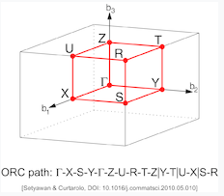
 |  |  |  |  |  |  |  |  |  |  |  |  |  |  |  | Z | -0.68425763424 | 0 | 0.50229084161

 |  |  |  |  |  |  |  |  |  |  |  | b1 | b2 | b3 |  | 向量 | A(b1) | b1 | 0
 |  |  |  |  |  |  |  |  |  |  | Γ | 0 | 0 | 0 |  | 向量 | C(b3) | b3*cos | b3*sin
 |  |  |  |  |  |  |  |  |  |  | X | 0.5 | 0 | 0 |  | 向量 | C-A(BE) | b3*cos-b1 |  | b3*sin
 |  |  |  |  |  |  |  |  |  |  | S | 0.5 | 0.5 | 0 |  | BE中点D |  | *0.5 |  | *0.5
 |  |  |  |  |  |  |  |  |  |  | Y | 0 | 0.5 | 0 |  | H点(fbz中U) |  | 0.5*b1 |  | y |  |  |  | Z点 |  | 0 |  | y
 |  |  |  |  |  |  |  |  |  |  | Z | n1 | 0 | n3 |  | 向量HD |  | 0.5*(b3*cos-b1)-0.5*b1 |  |  | 0.5*b3*sin-y |  |  | 向量ZD |  | 0.5*(b3*cos-b1) |  | 0.5*b3*sin-y
 |  |  |  |  |  |  |  |  |  |  | U | m1 | 0 | m3 |  | HD垂直BE |  | 0.5*(b3*cos-2*b1)*(b3*cos-b1)+(0.5*b3*sin-y)*b3*sin=0 |  |  |  |  |  | ZD垂直BE |  | 0.5*(b3*cos-b1)^2+(0.5*b3*sin-y)*b3*sin=0 |  |  |  |  |  |  |  | 0
$$y=\frac{(b_{3}\cos{θ−2b_{1}})(b_{3}\cos{θ}−b_{1}) }{2b_{3}\sin{θ}}+\frac{b_{3}\sin{θ}}{2}$$
$$y=\frac{(b_{3}\cos{θ−b_{1}})^{2}}{2b_{3}\sin{θ}}+\frac{b_{3}\sin{θ}}{2}$$
 |  |  |  |  |  |  |  |  |  |  | R | m1 | 0.5 | m3
 |  |  |  |  |  |  |  |  |  |  | T | n1 | 0.5 | n3

 |  |  |  |  |  |  |  |  |  |  |  |  |  |  |  | H= |  | m1*b1+m3*b3 |  |  |  |  |  | Z |  | n1*b1+n3*b3
 |  |  |  |  |  |  |  |  |  |  |  |  |  |  |  |  |  | m1*b1+m3*b3*cos=0.5*b1 |  |  |  |  |  |  |  | n1*b1+n3*b3*cos=0
 |  |  |  |  |  |  |  |  |  |  |  |  |  |  |  |  |  | m3*b3*sin=y |  |  |  |  |  |  |  | n3*b3*sin=y
$$m_{3}=\frac{(b_{3}\cos{θ−2b_{1}})(b_{3}\cos{θ}−b_{1}) }{2(b_{3}\sin{θ})^{2}}+\frac{1}{2}$$
$$n_{3}=\frac{(b_{3}\cos{θ−b_{1}})^{2}}{2(b_{3}\sin{θ)^{2}}}+\frac{1}{2}$$

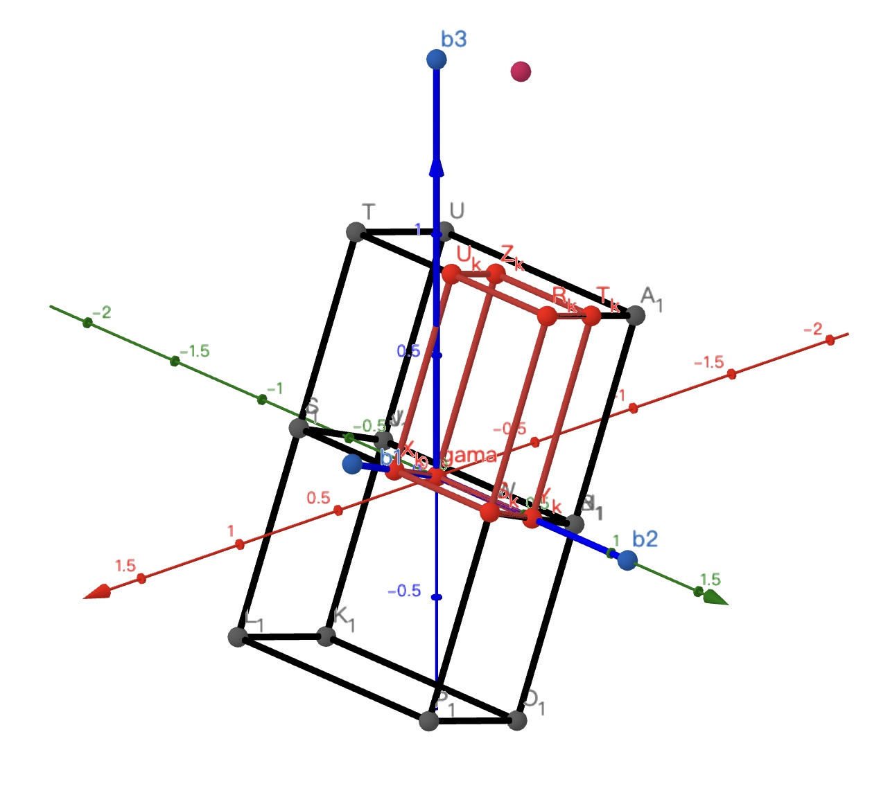
$$m_{1}=\frac{1}{2}−\frac{\left(b_{3}\cos{θ−2b_{1}}\right)\left(b_{3}\cos{θ}−b_{1}\right)\cos{θ} }{2b_{1}b_{3}(sin{θ})^{2}}−\frac{b_{3}\cos{θ}}{2b_{1}}$$
$$n_{1}=−\frac{(b_{3}\cos{θ−b_{1}})^{2}\cos{θ} }{2{b_{1}b}_{3}(sin{θ)^{2}}}−\frac{b_{3}\cos{θ}}{2b_{1}}$$
 |  |  |  |  |  |  |  |  |  |  | b1 | b2 | b3 | 23 | 13 | 12
 |  |  |  |  |  |  |  |  |  |  | 0.46354689394 | 1.0997662722 | 1.731834816 | 90 | 68.23 | 90
 |  |  |  |  |  |  |  |  |  |  |  |  |  | cos | 0.37088163062 |  |  | m1 | -0.17918111531 |  |  |  |  |  | n1 | -0.68425763424
 |  |  |  |  |  |  |  |  |  |  |  |  |  | sin | 0.92868014734 |  |  | m3 | 0.490159571 |  |  |  |  |  | n3 | 0.50229084161

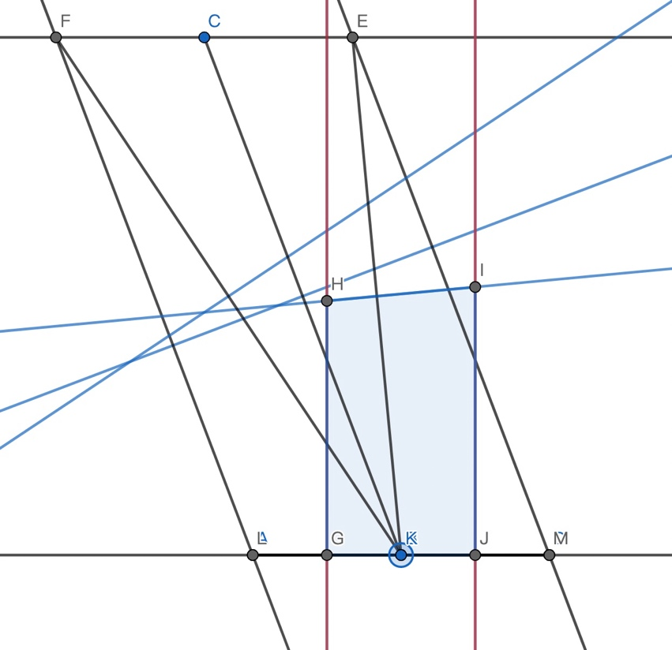
 |  |  |  |  |  |  |  |  |  |  |  |  |  |  |  | I点 |  | 0-0.5*b1 |  | y
 |  |  |  |  |  |  |  |  |  |  |  |  |  |  |  | 向量ID |  | 0.5*b3*cos |  | 0.5*b3*sin-y
 |  |  |  |  |  |  |  |  |  |  |  |  |  |  |  | ID垂直BE |  | 0.5*b3*cos*(b3*cos-b1)+(0.5*b3*sin-y)*b3*sin=0
$$y=\frac{\cos{θ}(b_{3}\cos{θ}−b_{1}) }{2\sin{θ}}+\frac{b_{3}\sin{θ}}{2}$$

 |  |  |  |  |  |  |  |  |  |  |  |  |  |  |  | I |  | j1*b1+j3*b3
 |  |  |  |  |  |  |  |  |  |  |  |  |  |  |  |  |  | j1*b1+j3*b3*cos=-0.5*b1
 |  |  |  |  |  |  |  |  |  |  |  |  |  |  |  |  |  | j3*b3*sin=y

$$j_{3}=\frac{\cos{θ}(b_{3}\cos{θ}−b_{1}) }{2b_{3}(\sin{θ)^{2}}}+\frac{1}{2}$$

$$j_{1}=−\frac{1}{2}−\frac{(cos{θ})^{2}\left(b_{3}\cos{θ}−b_{1}\right) }{2b_{1}(\sin{θ)^{2}}}−\frac{b_{3}\cos{θ}}{2b_{1}}$$

 |  |  |  |  |  |  |  |  |  |  |  |  |  |  |  |  | j1 | -1.2235689571
 |  |  |  |  |  |  |  |  |  |  |  |  |  |  |  |  | j3 | 0.5221939209

Sheet1
13 |  |  |  |  |  |  |  |  |  |  |  | ss |  | ONIOM(B3LYP/6-311G**:HF/3-21G) | Opt | Freq=(HPMode,Raman)
2.49798 | 0.14851 | -0.36793 | 0.00041 | 0.00115 | -0.00015 |  |  |  |  |  |  | 2.64222 | 1.22848 | -0.20048 | 0.11754 | 0.01258 | -0.0084
0.14851 | 3.89924 | 0.09207 | -0.00076 | -0.00051 | -0.00022 |  |  |  |  |  |  | 1.22848 | 4.90284 | -0.46438 | -0.43338 | -0.03836 | 0.04972
-0.36793 | 0.09207 | 5.7714 | -0.00106 | -0.00003 | 0.00005 |  |  |  |  |  |  | -0.20048 | -0.46438 | 7.49454 | 3.18951 | 0.287 | -0.33287
0.00041 | -0.00076 | -0.00106 | 4.06627 | 0.39463 | 0.04486 |  |  |  |  |  |  | 0.11754 | -0.43338 | 3.18951 | 5.78349 | 0.42536 | -0.43966
0.00115 | -0.00051 | -0.00003 | 0.39463 | 9.3227 | -0.70464 |  |  |  |  |  |  | 0.01258 | -0.03836 | 0.287 | 0.42536 | 7.35594 | 0.18098
-0.00015 | -0.00022 | 0.00005 | 0.04486 | -0.70464 | 4.7796 |  |  |  |  |  |  | -0.0084 | 0.04972 | -0.33287 | -0.43966 | 0.18098 | 6.75012

a
1.53498 | 0.45317 | -0.21625 | 0.002 | 0.00199 | 0.0004 | -0.00091 | -0.00001 | -0.00013 | -0.00006 | -0.00312 | -0.00025
0.45317 | 5.00393 | -0.41088 | -0.00093 | 0.0018 | -0.00044 | -0.00001 | 0.0001 | 0.00053 | -0.00062 | 0.00075 | -0.00008
-0.21625 | -0.41088 | 6.45378 | -0.00311 | 0.00161 | -0.00409 | -0.00016 | 0.00054 | 0.00132 | -0.00373 | 0.00059 | -0.00278
0.002 | -0.00093 | -0.00311 | 3.74954 | 1.06301 | -0.2003 | 0.00005 | 0.00064 | 0.00373 | -0.00565 | 0.00514 | -0.0057
0.00199 | 0.0018 | 0.00161 | 1.06301 | 10.36944 | 0.14468 | 0.00313 | -0.00074 | -0.00059 | 0.0052 | 0.00079 | 0.00255
0.0004 | -0.00044 | -0.00409 | -0.2003 | 0.14468 | 4.65014 | 0.00027 | 0.00007 | 0.0028 | -0.00571 | 0.00255 | -0.00236
-0.00091 | -0.00001 | -0.00016 | 0.00005 | 0.00313 | 0.00027 | 1.53507 | 0.45307 | -0.21619 | -0.00206 | -0.00209 | -0.00035
-0.00001 | 0.0001 | 0.00054 | 0.00064 | -0.00074 | 0.00007 | 0.45307 | 5.00409 | -0.41103 | 0.00085 | -0.00171 | 0.00041
-0.00013 | 0.00053 | 0.00132 | 0.00373 | -0.00059 | 0.0028 | -0.21619 | -0.41103 | 6.45406 | 0.00316 | -0.00191 | 0.00409
-0.00006 | -0.00062 | -0.00373 | -0.00565 | 0.0052 | -0.00571 | -0.00206 | 0.00085 | 0.00316 | 3.74971 | 1.06297 | -0.2005
-0.00312 | 0.00075 | 0.00059 | 0.00514 | 0.00079 | 0.00255 | -0.00209 | -0.00171 | -0.00191 | 1.06297 | 10.37002 | 0.14486
-0.00025 | -0.00008 | -0.00278 | -0.0057 | 0.00255 | -0.00236 | -0.00035 | 0.00041 | 0.00409 | -0.2005 | 0.14486 | 4.65065

ac
3.14221 | 0.38913 | 0.70377 | 0.04085 | -0.11453 | -0.02071 | -0.21207 | -0.50671 | -0.00273 | 0.00806 | 0.00294 | 0.35624 | 2.53489 | 0.33788 | 0.42509 | 0.01509 | -0.04014 | -0.01238 | -0.20858 | -0.38165 | 0.03627 | -0.02726 | 0.04934 | 0.22443
0.38913 | 4.63622 | -0.02456 | 0.04588 | -0.19691 | 0.11826 | -0.50677 | -1.13052 | -0.0004 | 0.00816 | 0.02034 | 0.88016 | 0.33788 | 4.03106 | -0.11867 | 0.0454 | -0.0643 | -0.02307 | -0.38181 | -0.8576 | 0.09051 | -0.06581 | 0.1316 | 0.66973
0.70377 | -0.02456 | 6.97579 | -0.00101 | 0.08648 | 0.14203 | -0.00258 | -0.00012 | 0.09233 | -0.07824 | 0.10327 | 0.0138 | 0.42509 | -0.11867 | 5.4288 | -0.04274 | 0.16914 | 0.04233 | 0.03629 | 0.09048 | 0.07196 | -0.0749 | 0.07945 | -0.05053
0.04085 | 0.04588 | -0.00101 | 3.78498 | 1.05515 | -0.09306 | -0.00796 | -0.00801 | 0.07829 | -0.04672 | 0.11428 | 0.00291 | 0.01509 | 0.0454 | -0.04274 | 3.51319 | 0.98098 | -0.28884 | 0.02724 | 0.06578 | 0.075 | -0.03676 | 0.10639 | -0.08255
-0.11453 | -0.19691 | 0.08648 | 1.05515 | 11.53973 | -0.58478 | -0.00311 | -0.02063 | -0.10329 | 0.11419 | -0.09167 | 0.00356 | -0.04014 | -0.0643 | 0.16914 | 0.98098 | 9.17088 | -0.34186 | -0.04945 | -0.13158 | -0.0794 | 0.10607 | -0.07521 | 0.06005
-0.02071 | 0.11826 | 0.14203 | -0.09306 | -0.58478 | 4.34972 | -0.35616 | -0.87974 | -0.01404 | 0.0031 | 0.00336 | 0.31368 | -0.01238 | -0.02307 | 0.04233 | -0.28884 | -0.34186 | 4.03525 | -0.2243 | -0.66906 | 0.05062 | -0.08268 | 0.06009 | 0.26974
-0.21207 | -0.50677 | -0.00258 | -0.00796 | -0.00311 | -0.35616 | 3.14423 | 0.39142 | 0.7053 | -0.04354 | 0.11403 | 0.02163 | -0.20858 | -0.38181 | 0.03629 | 0.02724 | -0.04945 | -0.2243 | 2.53595 | 0.33829 | 0.4247 | -0.01674 | 0.0439 | 0.01211
-0.50671 | -1.13052 | -0.00012 | -0.00801 | -0.02063 | -0.87974 | 0.39142 | 4.64024 | -0.02536 | -0.04719 | 0.19961 | -0.1173 | -0.38165 | -0.8576 | 0.09048 | 0.06578 | -0.13158 | -0.66906 | 0.33829 | 4.03025 | -0.11674 | -0.04488 | 0.06681 | 0.02626
-0.00273 | -0.0004 | 0.09233 | 0.07829 | -0.10329 | -0.01404 | 0.7053 | -0.02536 | 6.97445 | 0 | -0.09396 | -0.1431 | 0.03627 | 0.09051 | 0.07196 | 0.075 | -0.0794 | 0.05062 | 0.4247 | -0.11674 | 5.42809 | 0.04347 | -0.17989 | -0.04367
0.00806 | 0.00816 | -0.07824 | -0.04672 | 0.11419 | 0.0031 | -0.04354 | -0.04719 | 0 | 3.7822 | 1.05673 | -0.09376 | -0.02726 | -0.06581 | -0.0749 | -0.03676 | 0.10607 | -0.08268 | -0.01674 | -0.04488 | 0.04347 | 3.51223 | 0.98063 | -0.28834
0.00294 | 0.02034 | 0.10327 | 0.11428 | -0.09167 | 0.00336 | 0.11403 | 0.19961 | -0.09396 | 1.05673 | 11.54076 | -0.58563 | 0.04934 | 0.1316 | 0.07945 | 0.10639 | -0.07521 | 0.06009 | 0.0439 | 0.06681 | -0.17989 | 0.98063 | 9.17233 | -0.34495
0.35624 | 0.88016 | 0.0138 | 0.00291 | 0.00356 | 0.31368 | 0.02163 | -0.1173 | -0.1431 | -0.09376 | -0.58563 | 4.35225 | 0.22443 | 0.66973 | -0.05053 | -0.08255 | 0.06005 | 0.26974 | 0.01211 | 0.02626 | -0.04367 | -0.28834 | -0.34495 | 4.03586

b
3.25805 | 0.62574 | 0.55465 | 0.02061 | -0.09217 | -0.12003 | -0.29327 | 0.08179 | -0.22551 | 0.39604 | 0.13826 | -0.22622 | 2.68933 | 0.65674 | 0.33159 | -0.01676 | -0.06333 | -0.07918 | -0.15728 | 0.04353 | -0.16494 | 0.29081 | 0.12828 | -0.10025
0.62574 | 4.97043 | -0.2403 | 0.0002 | -0.15397 | -0.19393 | 0.08183 | -0.8738 | 0.65657 | -0.40918 | -0.76707 | -0.7124 | 0.65674 | 4.52148 | -0.24255 | -0.01031 | -0.0805 | -0.08892 | 0.04364 | -0.55795 | 0.46884 | -0.30841 | -0.53376 | -0.44157
0.55465 | -0.2403 | 7.01772 | -0.0367 | 0.02261 | 0.12227 | -0.22509 | 0.65939 | -0.40753 | 0.44173 | 0.4324 | 0.3397 | 0.33159 | -0.24255 | 5.42917 | -0.08625 | -0.01166 | 0.06346 | -0.16488 | 0.46968 | -0.35538 | 0.36826 | 0.36012 | 0.2433
0.02061 | 0.0002 | -0.0367 | 3.68158 | 1.08451 | -0.10653 | -0.39648 | 0.40862 | -0.44101 | 0.44399 | 0.56334 | 0.14847 | -0.01676 | -0.01031 | -0.08625 | 3.44606 | 0.84757 | -0.29628 | -0.29113 | 0.30789 | -0.36767 | 0.39087 | 0.48997 | 0.13633
-0.09217 | -0.15397 | 0.02261 | 1.08451 | 11.63103 | -0.14737 | -0.13804 | 0.77131 | -0.43304 | 0.56443 | 0.42531 | 0.3397 | -0.06333 | -0.0805 | -0.01166 | 0.84757 | 9.2075 | -0.1306 | -0.12839 | 0.53483 | -0.36027 | 0.4904 | 0.32744 | 0.19399
-0.12003 | -0.19393 | 0.12227 | -0.10653 | -0.14737 | 4.42229 | 0.22626 | 0.71399 | -0.33826 | 0.14904 | 0.33772 | 0.59357 | -0.07918 | -0.08892 | 0.06346 | -0.29628 | -0.1306 | 4.05837 | 0.1005 | 0.44193 | -0.24295 | 0.13664 | 0.19353 | 0.30903
-0.29327 | 0.08183 | -0.22509 | -0.39648 | -0.13804 | 0.22626 | 3.25296 | 0.62858 | 0.56047 | -0.01536 | 0.0922 | 0.11495 | -0.15728 | 0.04364 | -0.16488 | -0.29113 | -0.12839 | 0.1005 | 2.68727 | 0.65839 | 0.33325 | 0.0169 | 0.0619 | 0.07797
0.08179 | -0.8738 | 0.65939 | 0.40862 | 0.77131 | 0.71399 | 0.62858 | 4.97287 | -0.239 | 0.00059 | 0.14891 | 0.18807 | 0.04353 | -0.55795 | 0.46968 | 0.30789 | 0.53483 | 0.44193 | 0.65839 | 4.52327 | -0.24228 | 0.00833 | 0.07965 | 0.08774
-0.22551 | 0.65657 | -0.40753 | -0.44101 | -0.43304 | -0.33826 | 0.56047 | -0.239 | 7.01174 | 0.03869 | -0.03205 | -0.12095 | -0.16494 | 0.46884 | -0.35538 | -0.36767 | -0.36027 | -0.24295 | 0.33325 | -0.24228 | 5.42577 | 0.08665 | 0.00595 | -0.06306
0.39604 | -0.40918 | 0.44173 | 0.44399 | 0.56443 | 0.14904 | -0.01536 | 0.00059 | 0.03869 | 3.66364 | 1.0835 | -0.10449 | 0.29081 | -0.30841 | 0.36826 | 0.39087 | 0.4904 | 0.13664 | 0.0169 | 0.00833 | 0.08665 | 3.43872 | 0.8471 | -0.29414
0.13826 | -0.76707 | 0.4324 | 0.56334 | 0.42531 | 0.33772 | 0.0922 | 0.14891 | -0.03205 | 1.0835 | 11.64224 | -0.15735 | 0.12828 | -0.53376 | 0.36012 | 0.48997 | 0.32744 | 0.19353 | 0.0619 | 0.07965 | 0.00595 | 0.8471 | 9.21068 | -0.13364
-0.22622 | -0.7124 | 0.3397 | 0.14847 | 0.3397 | 0.59357 | 0.11495 | 0.18807 | -0.12095 | -0.10449 | -0.15735 | 4.41555 | -0.10025 | -0.44157 | 0.2433 | 0.13633 | 0.19399 | 0.30903 | 0.07797 | 0.08774 | -0.06306 | -0.29414 | -0.13364 | 4.05617

c
1.5431 | 0.46491 | -0.2255 | -0.00183 | 0.00636 | -0.00175 | 0.00068 | 0.0005 | 0.001 | -0.00119 | -0.00385 | 0.0012
0.46491 | 4.99849 | -0.4127 | -0.00697 | -0.00211 | 0.00343 | 0.00051 | -0.00072 | -0.00201 | -0.00066 | 0.00124 | 0.00049
-0.2255 | -0.4127 | 6.44795 | -0.00573 | 0.001 | 0.00264 | 0.00101 | -0.002 | -0.00335 | -0.00756 | -0.00111 | 0.00187
-0.00183 | -0.00697 | -0.00573 | 3.7413 | 1.06715 | -0.19668 | 0.00126 | 0.00062 | 0.00757 | -0.00296 | -0.0025 | 0.00136
0.00636 | -0.00211 | 0.001 | 1.06715 | 10.35933 | 0.13821 | 0.00385 | -0.00127 | 0.00112 | -0.00246 | -0.01209 | 0.0109
-0.00175 | 0.00343 | 0.00264 | -0.19668 | 0.13821 | 4.6426 | -0.00122 | -0.00049 | -0.00188 | 0.00138 | 0.01093 | -0.0008
0.00068 | 0.00051 | 0.00101 | 0.00126 | 0.00385 | -0.00122 | 1.54334 | 0.46473 | -0.21987 | 0.00161 | -0.00715 | 0.00169
0.0005 | -0.00072 | -0.002 | 0.00062 | -0.00127 | -0.00049 | 0.46473 | 5.00506 | -0.41969 | 0.00921 | 0.00316 | -0.00355
0.001 | -0.00201 | -0.00335 | 0.00757 | 0.00112 | -0.00188 | -0.21987 | -0.41969 | 6.44694 | 0.00885 | -0.00874 | -0.00257
-0.00119 | -0.00066 | -0.00756 | -0.00296 | -0.00246 | 0.00138 | 0.00161 | 0.00921 | 0.00885 | 3.73332 | 1.06228 | -0.19828
-0.00385 | 0.00124 | -0.00111 | -0.0025 | -0.01209 | 0.01093 | -0.00715 | 0.00316 | -0.00874 | 1.06228 | 10.36877 | 0.14202
0.0012 | 0.00049 | 0.00187 | 0.00136 | 0.0109 | -0.0008 | 0.00169 | -0.00355 | -0.00257 | -0.19828 | 0.14202 | 4.64837

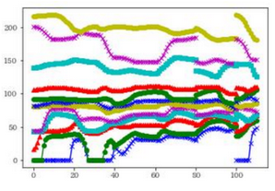
Ⅶ |  |  |  |  |  | 0 | 0 | 0 | 0 | 0 | 0
2.90314 | 0.67043 | 0.57279 | 0.07137 | 0.1136 | 0.01825 | 0.03353 | -0.02169 | -0.25063 | 0.2672 | -0.16015 | 0.01845
0.67043 | 4.65394 | -0.18767 | -0.08283 | -0.11216 | 0.07633 | -0.04895 | -0.12013 | 0.60291 | -0.20859 | 0.49381 | 0.06922
0.57279 | -0.18767 | 6.31241 | 0.07957 | -1.14762 | 0.13066 | -0.01497 | -0.39518 | 1.16281 | -0.1682 | 1.43601 | 0.48412
0.07137 | -0.08283 | 0.07957 | 3.40482 | 1.09699 | -0.09185 | 0.00133 | -0.0417 | 0.60064 | -0.05525 | 0.59144 | 0.04596
0.1136 | -0.11216 | -1.14762 | 1.09699 | 10.13972 | -0.34004 | -0.04661 | -0.70468 | 1.27615 | -0.31114 | 1.78721 | 0.86248
0.01825 | 0.07633 | 0.13066 | -0.09185 | -0.34004 | 3.83697 | 0.07585 | 0.21876 | -0.17134 | 0.08909 | -0.21551 | -0.08323
0.03353 | -0.04895 | -0.01497 | 0.00133 | -0.04661 | 0.07585 | 2.1696 | 0.40549 | -0.07204 | 0.22032 | -0.52628 | 0.23041
-0.02169 | -0.12013 | -0.39518 | -0.0417 | -0.70468 | 0.21876 | 0.40549 | 5.14961 | 0.03776 | 0.25538 | -0.61551 | 0.16642
-0.25063 | 0.60291 | 1.16281 | 0.60064 | 1.27615 | -0.17134 | -0.07204 | 0.03776 | 6.93418 | -0.27696 | 1.16922 | 0.5143
0.2672 | -0.20859 | -0.1682 | -0.05525 | -0.31114 | 0.08909 | 0.22032 | 0.25538 | -0.27696 | 3.69747 | 0.97133 | 0.1539
-0.16015 | 0.49381 | 1.43601 | 0.59144 | 1.78721 | -0.21551 | -0.52628 | -0.61551 | 1.16922 | 0.97133 | 11.92024 | 0.65349
0.01845 | 0.06922 | 0.48412 | 0.04596 | 0.86248 | -0.08323 | 0.23041 | 0.16642 | 0.5143 | 0.1539 | 0.65349 | 4.77549

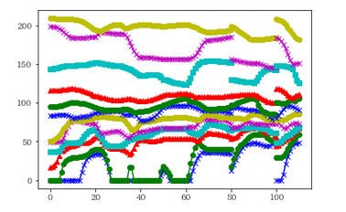
 |  |  |  |  | 2ixiy | 1 | 1 | 0 | 1 | 1 | 0
2.90314 | 0.67043 | 0.57279 | 0.07137 | 0.1136 | 0.01825 | -0.03353 | 0.02169 | -0.25063 | -0.2672 | 0.16015 | 0.01845
0.67043 | 4.65394 | -0.18767 | -0.08283 | -0.11216 | 0.07633 | 0.04895 | 0.12013 | 0.60291 | 0.20859 | -0.49381 | 0.06922
0.57279 | -0.18767 | 6.31241 | 0.07957 | -1.14762 | 0.13066 | 0.01497 | 0.39518 | 1.16281 | 0.1682 | -1.43601 | 0.48412
0.07137 | -0.08283 | 0.07957 | 3.40482 | 1.09699 | -0.09185 | -0.00133 | 0.0417 | 0.60064 | 0.05525 | -0.59144 | 0.04596
0.1136 | -0.11216 | -1.14762 | 1.09699 | 10.13972 | -0.34004 | 0.04661 | 0.70468 | 1.27615 | 0.31114 | -1.78721 | 0.86248
0.01825 | 0.07633 | 0.13066 | -0.09185 | -0.34004 | 3.83697 | -0.07585 | -0.21876 | -0.17134 | -0.08909 | 0.21551 | -0.08323

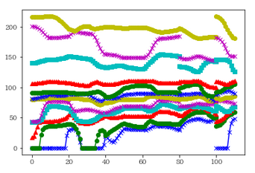
 |  |  |  |  | 2ixiyiz | 1 | 1 | 1 | 1 | 1 | 1
 |  |  |  |  |  | -0.03353 | 0.02169 | 0.25063 | -0.2672 | 0.16015 | -0.01845
 |  |  |  |  |  | 0.04895 | 0.12013 | -0.60291 | 0.20859 | -0.49381 | -0.06922
 |  |  |  |  |  | 0.01497 | 0.39518 | -1.16281 | 0.1682 | -1.43601 | -0.48412
 |  |  |  |  |  | -0.00133 | 0.0417 | -0.60064 | 0.05525 | -0.59144 | -0.04596
 |  |  |  |  |  | 0.04661 | 0.70468 | -1.27615 | 0.31114 | -1.78721 | -0.86248
 |  |  |  |  |  | -0.07585 | -0.21876 | 0.17134 | -0.08909 | 0.21551 | 0.08323

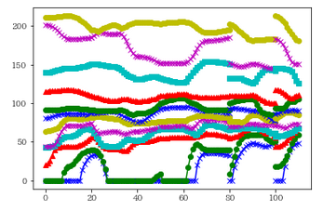
 |  |  |  |  |  | tx | ty | tz | rx | ry | rz
 |  |  |  |  |  | 1 | 1 | 1 | 0 | 0 | 0
 |  |  |  |  |  | -0.03353 | 0.02169 | 0.25063 | 0.2672 | -0.16015 | 0.01845
 |  |  |  |  |  | 0.04895 | 0.12013 | -0.60291 | -0.20859 | 0.49381 | 0.06922
 |  |  |  |  |  | 0.01497 | 0.39518 | -1.16281 | -0.1682 | 1.43601 | 0.48412
 |  |  |  |  |  | -0.00133 | 0.0417 | -0.60064 | -0.05525 | 0.59144 | 0.04596
 |  |  |  |  |  | 0.04661 | 0.70468 | -1.27615 | -0.31114 | 1.78721 | 0.86248
 |  |  |  |  |  | -0.07585 | -0.21876 | 0.17134 | 0.08909 | -0.21551 | -0.08323

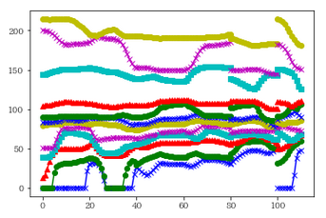
 |  |  |  |  |  | 1 | 0 | 0 | 1 | 0 | 0
 |  |  |  |  |  | -0.03353 | -0.02169 | -0.25063 | -0.2672 | -0.16015 | 0.01845
 |  |  |  |  |  | 0.04895 | -0.12013 | 0.60291 | 0.20859 | 0.49381 | 0.06922
 |  |  |  |  |  | 0.01497 | -0.39518 | 1.16281 | 0.1682 | 1.43601 | 0.48412
 |  |  |  |  |  | -0.00133 | -0.0417 | 0.60064 | 0.05525 | 0.59144 | 0.04596
 |  |  |  |  |  | 0.04661 | -0.70468 | 1.27615 | 0.31114 | 1.78721 | 0.86248
 |  |  |  |  |  | -0.07585 | 0.21876 | -0.17134 | -0.08909 | -0.21551 | -0.08323

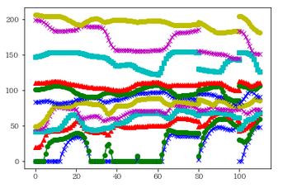
 |  |  |  |  |  | 0 | 1 | 0 | 0 | 1 | 0
 |  |  |  |  |  | 0.03353 | 0.02169 | -0.25063 | 0.2672 | 0.16015 | 0.01845
 |  |  |  |  |  | -0.04895 | 0.12013 | 0.60291 | -0.20859 | -0.49381 | 0.06922
 |  |  |  |  |  | -0.01497 | 0.39518 | 1.16281 | -0.1682 | -1.43601 | 0.48412
 |  |  |  |  |  | 0.00133 | 0.0417 | 0.60064 | -0.05525 | -0.59144 | 0.04596
 |  |  |  |  |  | -0.04661 | 0.70468 | 1.27615 | -0.31114 | -1.78721 | 0.86248
 |  |  |  |  |  | 0.07585 | -0.21876 | -0.17134 | 0.08909 | 0.21551 | -0.08323

